Chi tiết địa chất
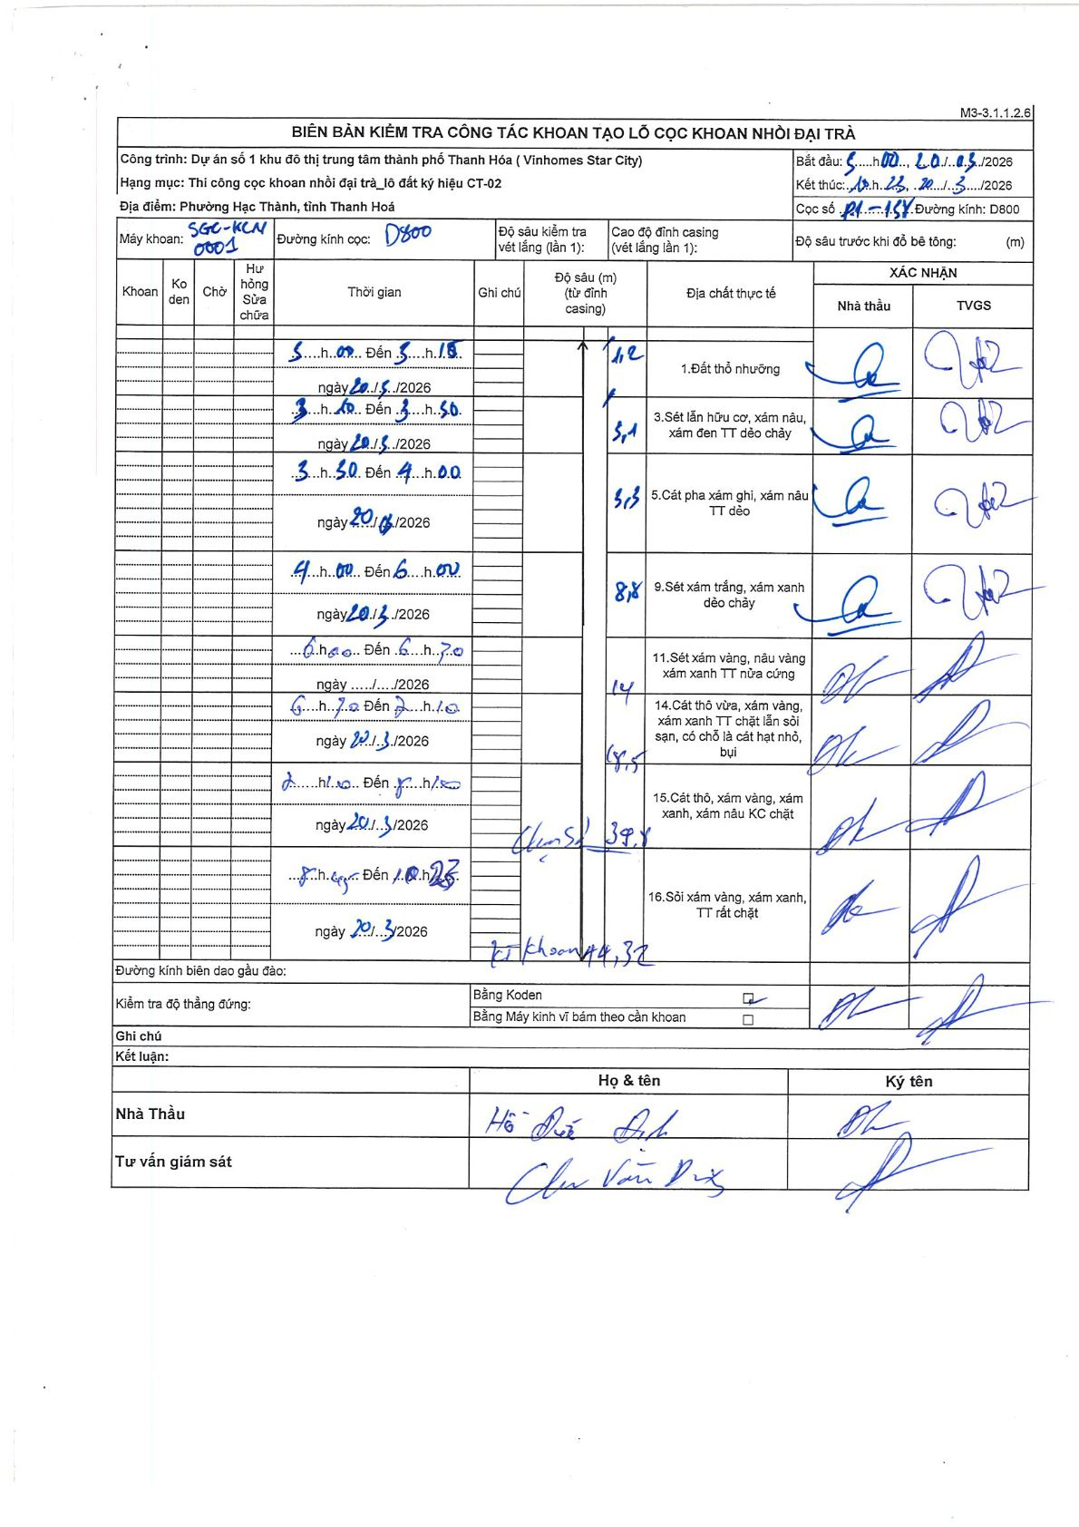
Dự án | Star City Thanh Hóa
Hạng mục | Thi công cọc khoan nhồi, tường vây cho các hạng mục_Lô CT-02
Tên bộ phận | P1-158
Số hiệu cọc | P1-138
Tên Máy khoan | SGC-KCN0001
Đường kính | D800
Bắt đầu thi công | 03:00 20/03/2026
Kết thúc thi công | 10:25 20/03/2026

Địa chất TT | Đường kính | Mô tả lớp thiết kế | Từ (h) | Đến (h) | Cao độ từ | Cao độ đến | T.Gian (h) | Dài (m) | V (m/h) | Ghi chú
1 | D800 | Đất thổ nhưỡng | 03:00 20/03/2026 | 03:10 20/03/2026 | 0 | -1.12 | 0.17 | 1.12 | 6.72
2 | D800 | Sét lẫn hữu cơ, xám nâu, xám đen TT dẻo chảy | 03:10 20/03/2026 | 03:30 20/03/2026 | -1.12 | -3.1 | 0.33 | 1.98 | 5.94
3 | D800 | Cát pha xám ghi, xám nâu TT dẻo | 03:30 20/03/2026 | 04:00 20/03/2026 | -3.1 | -3.3 | 0.5 | 0.2 | 0.4
4 | D800 | Sét xám trắng, xám xanh dẻo chảy | 04:00 20/03/2026 | 06:00 20/03/2026 | -3.3 | -8.8 | 2 | 5.5 | 2.75
5 | D800 | Sét xám vàng, nâu vàng xám xanh TT nửa cứng | 06:00 20/03/2026 | 06:30 20/03/2026 | -8.8 | -14 | 0.5 | 5.2 | 10.4
6 | D800 | Cát thô vừa, xám vàng, xám xanh TT chặt lẫn sỏi sạn, có chỗ là cát hạt nhỏ, bụi | 06:30 20/03/2026 | 07:10 20/03/2026 | -14 | -18.5 | 0.67 | 4.5 | 6.75
7 | D800 | Cát thô, xám vàng, xám xanh, xám nâu KC chặt | 07:10 20/03/2026 | 08:20 20/03/2026 | -18.5 | -39.8 | 1.17 | 21.3 | 18.26
8 | D800 | Sỏi xám vàng, xám xanh, TT rất chặt | 08:20 20/03/2026 | 10:23 20/03/2026 | -39.8 | -44.32 | 2.05 | 4.52 | 2.2

ẢNH BIÊN BẢN GỐC

